Sheet1
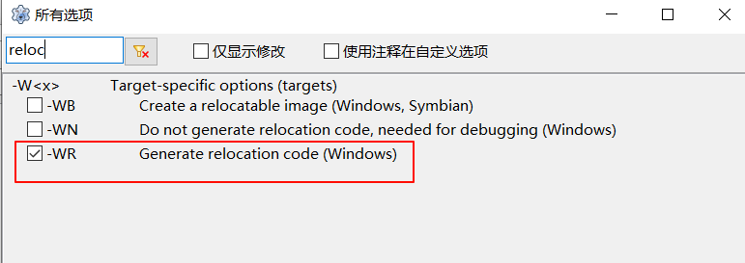
1、选择的壳进程为 explorer.exe

2、编译一个没有被磨除重定位表的CE程序

安装IDE | 设置该项目参数
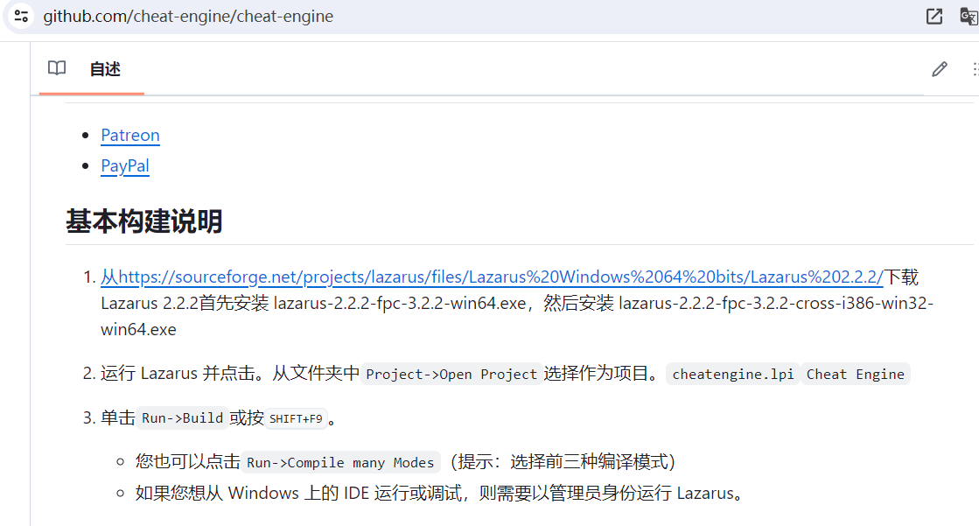
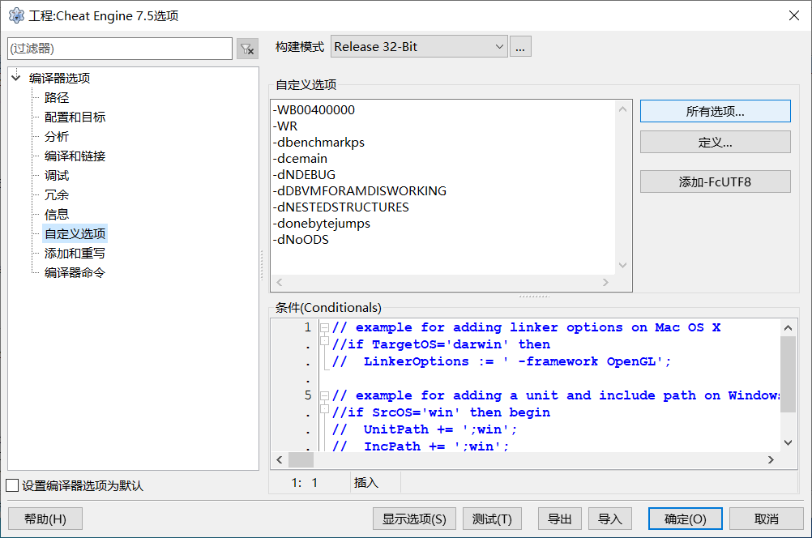

搜索并勾选"生成重定位代码"

